基础
Jvm 系列(一):Java 类的加载机制
 | 1、什么是类的加载
 | 类的加载指的是将类的.class文件中的二进制数据读入到内存中，将其放在运行时数据区的方法区内，然后在堆区创建一个java.lang.Class对象，用来封装类在方法区内的数据结构。
 | 类的加载的最终产品是位于堆区中的Class对象，Class对象封装了类在方法区内的数据结构，并且向Java程序员提供了访问方法区内的数据结构的接口。
 | 类加载器并不需要等到某个类被“首次主动使用”时再加载它，JVM规范允许类加载器在预料某个类将要被使用时就预先加载它，如果在预先加载的过程中遇到了.class文件缺失或存在错误，
 | 类加载器必须在程序首次主动使用该类时才报告错误（LinkageError错误）如果这个类一直没有被程序主动使用，那么类加载器就不会报告错误
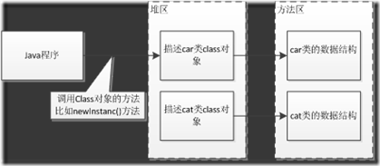
 | 加载.class文件的方式
 | 从本地系统中直接加载
 | 通过网络下载.class文件
 | 从zip，jar等归档文件中加载.class文件
 | 从专有数据库中提取.class文件
 | 将Java源文件动态编译为.class文件
 | 2、类的生命周期

 | 其中类加载的过程包括了加载、验证、准备、解析、初始化五个阶段。在这五个阶段中，加载、验证、准备和初始化这四个阶段发生的顺序是确定的，而解析阶段则不一定，它在某些情况下可以在初始化阶段之后开始，
 | 这是为了支持Java语言的运行时绑定（也成为动态绑定或晚期绑定）。另外注意这里的几个阶段是按顺序开始，而不是按顺序进行或完成，因为这些阶段通常都是互相交叉地混合进行的，通常在一个阶段执行的过程中调用或激活另一个阶段。
 | 加载
 | 查找并加载类的二进制数据加载时类加载过程的第一个阶段，在加载阶段，虚拟机需要完成以下三件事情：
 | 通过一个类的全限定名来获取其定义的二进制字节流。
 | 将这个字节流所代表的静态存储结构转化为方法区的运行时数据结构。
 | 在Java堆中生成一个代表这个类的java.lang.Class对象，作为对方法区中这些数据的访问入口。
 | 相对于类加载的其他阶段而言，加载阶段（准确地说，是加载阶段获取类的二进制字节流的动作）是可控性最强的阶段，因为开发人员既可以使用系统提供的类加载器来完成加载，也可以自定义自己的类加载器来完成加载。
 | 加载阶段完成后，虚拟机外部的二进制字节流就按照虚拟机所需的格式存储在方法区之中，而且在Java堆中也创建一个java.lang.Class类的对象，这样便可以通过该对象访问方法区中的这些数据。
 | 连接
 | 验证：确保被加载的类的正确性
 | 验证是连接阶段的第一步，这一阶段的目的是为了确保Class文件的字节流中包含的信息符合当前虚拟机的要求，并且不会危害虚拟机自身的安全。验证阶段大致会完成4个阶段的检验动作：
 | 文件格式验证：验证字节流是否符合Class文件格式的规范；例如：是否以0xCAFEBABE开头、主次版本号是否在当前虚拟机的处理范围之内、常量池中的常量是否有不被支持的类型。
 | 元数据验证：对字节码描述的信息进行语义分析（注意：对比javac编译阶段的语义分析），以保证其描述的信息符合Java语言规范的要求；例如：这个类是否有父类，除了java.lang.Object之外。
 | 字节码验证：通过数据流和控制流分析，确定程序语义是合法的、符合逻辑的。
 | 符号引用验证：确保解析动作能正确执行。
 | 验证阶段是非常重要的，但不是必须的，它对程序运行期没有影响，如果所引用的类经过反复验证，那么可以考虑采用-Xverifynone参数来关闭大部分的类验证措施，以缩短虚拟机类加载的时间。
 | 准备：为类的静态变量分配内存，并将其初始化为默认值
 | 准备阶段是正式为类变量分配内存并设置类变量初始值的阶段，这些内存都将在方法区中分配。对于该阶段有以下几点需要注意：
 | 1、这时候进行内存分配的仅包括类变量（static），而不包括实例变量，实例变量会在对象实例化时随着对象一块分配在Java堆中。
 | 2、这里所设置的初始值通常情况下是数据类型默认的零值（如0、0L、null、false等），而不是被在Java代码中被显式地赋予的值。
 | 假设一个类变量的定义为：public static int value = 3；
 | 那么变量value在准备阶段过后的初始值为0，而不是3，因为这时候尚未开始执行任何Java方法，而把value赋值为3的public static指令是在程序编译后，存放于类构造器<clinit>（）方法之中的，所以把value赋值为3的动作将在初始化阶段才会执行。
 | 这里还需要注意如下几点：
 | 对基本数据类型来说，对于类变量（static）和全局变量，如果不显式地对其赋值而直接使用，则系统会为其赋予默认的零值，而对于局部变量来说，在使用前必须显式地为其赋值，否则编译时不通过。
 | 对于同时被static和final修饰的常量，必须在声明的时候就为其显式地赋值，否则编译时不通过；而只被final修饰的常量则既可以在声明时显式地为其赋值，也可以在类初始化时显式地为其赋值，总之，在使用前必须为其显式地赋值，系统不会为其赋予默认零值。
 | 对于引用数据类型reference来说，如数组引用、对象引用等，如果没有对其进行显式地赋值而直接使用，系统都会为其赋予默认的零值，即null。
 | 如果在数组初始化时没有对数组中的各元素赋值，那么其中的元素将根据对应的数据类型而被赋予默认的零值。
 | 3、如果类字段的字段属性表中存在ConstantValue属性，即同时被final和static修饰，那么在准备阶段变量value就会被初始化为ConstValue属性所指定的值。
 | 假设上面的类变量value被定义为： public static final int value = 3；
 | 编译时Javac将会为value生成ConstantValue属性，在准备阶段虚拟机就会根据ConstantValue的设置将value赋值为3。我们可以理解为static final常量在编译期就将其结果放入了调用它的类的常量池中
 | 解析：把类中的符号引用转换为直接引用
 | 解析阶段是虚拟机将常量池内的符号引用替换为直接引用的过程，解析动作主要针对类或接口、字段、类方法、接口方法、方法类型、方法句柄和调用点限定符7类符号引用进行。符号引用就是一组符号来描述目标，可以是任何字面量。
 | 直接引用就是直接指向目标的指针、相对偏移量或一个间接定位到目标的句柄。
 | 初始化
 | 初始化，为类的静态变量赋予正确的初始值，JVM负责对类进行初始化，主要对类变量进行初始化。在Java中对类变量进行初始值设定有两种方式：
 | ①声明类变量是指定初始值
 | ②使用静态代码块为类变量指定初始值
 | JVM初始化步骤
 | 1、假如这个类还没有被加载和连接，则程序先加载并连接该类
 | 2、假如该类的直接父类还没有被初始化，则先初始化其直接父类
 | 3、假如类中有初始化语句，则系统依次执行这些初始化语句
 | 类初始化时机：只有当对类的主动使用的时候才会导致类的初始化，类的主动使用包括以下六种：
 | 创建类的实例，也就是new的方式
 | 访问某个类或接口的静态变量，或者对该静态变量赋值
 | 调用类的静态方法
 | 反射（如Class.forName(“com.shengsiyuan.Test”)）
 | 初始化某个类的子类，则其父类也会被初始化
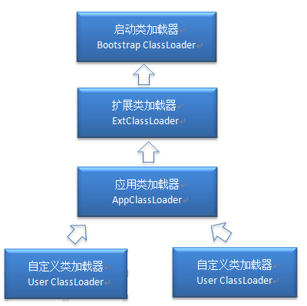
 | Java虚拟机启动时被标明为启动类的类（Java Test），直接使用java.exe命令来运行某个主类
 | 结束生命周期
 | 在如下几种情况下，Java虚拟机将结束生命周期
 | 执行了System.exit()方法
 | 程序正常执行结束
 | 程序在执行过程中遇到了异常或错误而异常终止
 | 由于操作系统出现错误而导致Java虚拟机进程终止
 | 3、类加载器
 | 寻找类加载器，先来一个小例子
 | package com.neo.classloader;
 | public class ClassLoaderTest {
 | public static void main(String[] args) {
 | ClassLoader loader = Thread.currentThread().getContextClassLoader();
 | System.out.println(loader);
 | System.out.println(loader.getParent());
 | System.out.println(loader.getParent().getParent());
 | }
 | }
 | 运行后，输出结果：
 | sun.misc.Launcher$AppClassLoader@64fef26a
 | sun.misc.Launcher$ExtClassLoader@1ddd40f3
 | null
 | 从上面的结果可以看出，并没有获取到ExtClassLoader的父Loader，原因是Bootstrap Loader（引导类加载器）是用C语言实现的，找不到一个确定的返回父Loader的方式，于是就返回null。
 | 这几种类加载器的层次关系如下图所示：

 | 注意：这里父类加载器并不是通过继承关系来实现的，而是采用组合实现的。
 | 站在Java虚拟机的角度来讲，只存在两种不同的类加载器：启动类加载器：它使用C++实现（这里仅限于Hotspot，也就是JDK1.5之后默认的虚拟机，有很多其他的虚拟机是用Java语言实现的），是虚拟机自身的一部分；所有其它的类加载器：这些类加载器都由Java语言实现，独立于虚拟机之外，并且全部继承自抽象类java.lang.ClassLoader，这些类加载器需要由启动类加载器加载到内存中之后才能去加载其他的类。
 | 站在Java开发人员的角度来看，类加载器可以大致划分为以下三类：
 | 启动类加载器：Bootstrap ClassLoader，负责加载存放在JDK\jre\lib(JDK代表JDK的安装目录，下同)下，或被-Xbootclasspath参数指定的路径中的，并且能被虚拟机识别的类库（如rt.jar，所有的java.开头的类均被Bootstrap ClassLoader加载）。启动类加载器是无法被Java程序直接引用的。
 | 扩展类加载器：Extension ClassLoader，该加载器由sun.misc.Launcher$ExtClassLoader实现，它负责加载JDK\jre\lib\ext目录中，或者由java.ext.dirs系统变量指定的路径中的所有类库（如javax.开头的类），开发者可以直接使用扩展类加载器。
 | 应用程序类加载器：Application ClassLoader，该类加载器由sun.misc.Launcher$AppClassLoader来实现，它负责加载用户类路径（ClassPath）所指定的类，开发者可以直接使用该类加载器，如果应用程序中没有自定义过自己的类加载器，一般情况下这个就是程序中默认的类加载器。
 | 应用程序都是由这三种类加载器互相配合进行加载的，如果有必要，我们还可以加入自定义的类加载器。因为JVM自带的ClassLoader只是懂得从本地文件系统加载标准的java class文件，因此如果编写了自己的ClassLoader，便可以做到如下几点：
 | 1、在执行非置信代码之前，自动验证数字签名。
 | 2、动态地创建符合用户特定需要的定制化构建类。
 | 3、从特定的场所取得java class，例如数据库中和网络中。
 | JVM类加载机制
 | 全盘负责，当一个类加载器负责加载某个Class时，该Class所依赖的和引用的其他Class也将由该类加载器负责载入，除非显示使用另外一个类加载器来载入
 | 父类委托，先让父类加载器试图加载该类，只有在父类加载器无法加载该类时才尝试从自己的类路径中加载该类
 | 缓存机制，缓存机制将会保证所有加载过的Class都会被缓存，当程序中需要使用某个Class时，类加载器先从缓存区寻找该Class，只有缓存区不存在，系统才会读取该类对应的二进制数据，并将其转换成Class对象，存入缓存区。这就是为什么修改了Class后，必须重启JVM，程序的修改才会生效
 | 4、类的加载
 | 类加载有三种方式：
 | 1、命令行启动应用时候由JVM初始化加载
 | 2、通过Class.forName()方法动态加载
 | 3、通过ClassLoader.loadClass()方法动态加载
 | 例子：
 | package com.neo.classloader;
 | public class loaderTest {
 | public static void main(String[] args) throws ClassNotFoundException {
 | ClassLoader loader = HelloWorld.class.getClassLoader();
 | System.out.println(loader);
 | //使用ClassLoader.loadClass()来加载类，不会执行初始化块
 | loader.loadClass("Test2");
 | //使用Class.forName()来加载类，默认会执行初始化块
 | //Class.forName("Test2");
 | //使用Class.forName()来加载类，并指定ClassLoader，初始化时不执行静态块
 | //Class.forName("Test2", false, loader);
 | }
 | }
 | demo类
 | public class Test2 {
 | static {
 | System.out.println("静态初始化块执行了！");
 | }
 | }
 | 分别切换加载方式，会有不同的输出结果。
 | Class.forName()和ClassLoader.loadClass()区别
 | Class.forName()：将类的.class文件加载到jvm中之外，还会对类进行解释，执行类中的static块；
 | ClassLoader.loadClass()：只干一件事情，就是将.class文件加载到jvm中，不会执行static中的内容,只有在newInstance才会去执行static块。
 | Class.forName(name, initialize, loader)带参函数也可控制是否加载static块。并且只有调用了newInstance()方法采用调用构造函数，创建类的对象 。
 | 5、双亲委派模型
 | 双亲委派模型的工作流程是：如果一个类加载器收到了类加载的请求，它首先不会自己去尝试加载这个类，而是把请求委托给父加载器去完成，依次向上，因此，所有的类加载请求最终都应该被传递到顶层的启动类加载器中，只有当父加载器在它的搜索范围中没有找到所需的类时，即无法完成该加载，子加载器才会尝试自己去加载该类。
 | 双亲委派机制:
 | 1、当AppClassLoader加载一个class时，它首先不会自己去尝试加载这个类，而是把类加载请求委派给父类加载器ExtClassLoader去完成。
 | 2、当ExtClassLoader加载一个class时，它首先也不会自己去尝试加载这个类，而是把类加载请求委派给BootStrapClassLoader```去完成。
 | 3、如果BootStrapClassLoader加载失败（例如在$JAVA_HOME/jre/lib里未查找到该class），会使用ExtClassLoader来尝试加载；
 | 4、若ExtClassLoader也加载失败，则会使用AppClassLoader来加载，如果AppClassLoader也加载失败，则会报出异常ClassNotFoundException。
 | ClassLoader源码分析：
 | public Class<?> loadClass(String name)throws ClassNotFoundException {
 | return loadClass(name, false);
 | }

 | protected synchronized Class<?> loadClass(String name, boolean resolve)throws ClassNotFoundException {
 | // 首先判断该类型是否已经被加载
 | Class c = findLoadedClass(name);
 | if (c == null) {
 | //如果没有被加载，就委托给父类加载或者委派给启动类加载器加载
 | try {
 | if (parent != null) {
 | //如果存在父类加载器，就委派给父类加载器加载
 | c = parent.loadClass(name, false);
 | } else {
 | //如果不存在父类加载器，就检查是否是由启动类加载器加载的类，通过调用本地方法native Class findBootstrapClass(String name)
 | c = findBootstrapClass0(name);
 | }
 | } catch (ClassNotFoundException e) {
 | // 如果父类加载器和启动类加载器都不能完成加载任务，才调用自身的加载功能
 | c = findClass(name);
 | }
 | }
 | if (resolve) {
 | resolveClass(c);
 | }
 | return c;
 | }
 | 双亲委派模型意义：
 | 系统类防止内存中出现多份同样的字节码
 | 保证Java程序安全稳定运行
 | 6、自定义类加载器
 | 通常情况下，我们都是直接使用系统类加载器。但是，有的时候，我们也需要自定义类加载器。比如应用是通过网络来传输 Java类的字节码，为保证安全性，这些字节码经过了加密处理，这时系统类加载器就无法对其进行加载，这样则需要自定义类加载器来实现。自定义类加载器一般都是继承自ClassLoader类，从上面对loadClass方法来分析来看，我们只需要重写 findClass 方法即可。下面我们通过一个示例来演示自定义类加载器的流程：
 | package com.neo.classloader;
 | import java.io.*;

 | public class MyClassLoader extends ClassLoader {
 | private String root;

 | protected Class<?> findClass(String name) throws ClassNotFoundException {
 | byte[] classData = loadClassData(name);
 | if (classData == null) {
 | throw new ClassNotFoundException();
 | } else {
 | return defineClass(name, classData, 0, classData.length);
 | }
 | }

 | private byte[] loadClassData(String className) {
 | String fileName = root + File.separatorChar
 | + className.replace('.', File.separatorChar) + ".class";
 | try {
 | InputStream ins = new FileInputStream(fileName);
 | ByteArrayOutputStream baos = new ByteArrayOutputStream();
 | int bufferSize = 1024;
 | byte[] buffer = new byte[bufferSize];
 | int length = 0;
 | while ((length = ins.read(buffer)) != -1) {
 | baos.write(buffer, 0, length);
 | }
 | return baos.toByteArray();
 | } catch (IOException e) {
 | e.printStackTrace();
 | }
 | return null;
 | }

 | public String getRoot() {
 | return root;
 | }

 | public void setRoot(String root) {
 | this.root = root;
 | }

 | public static void main(String[] args) {

 | MyClassLoader classLoader = new MyClassLoader();
 | classLoader.setRoot("E:\\temp");

 | Class<?> testClass = null;
 | try {
 | testClass = classLoader.loadClass("com.neo.classloader.Test2");
 | Object object = testClass.newInstance();
 | System.out.println(object.getClass().getClassLoader());
 | } catch (ClassNotFoundException e) {
 | e.printStackTrace();
 | } catch (InstantiationException e) {
 | e.printStackTrace();
 | } catch (IllegalAccessException e) {
 | e.printStackTrace();
 | }
 | }
 | }
 | 自定义类加载器的核心在于对字节码文件的获取，如果是加密的字节码则需要在该类中对文件进行解密。由于这里只是演示，我并未对class文件进行加密，因此没有解密的过程。这里有几点需要注意：
 | 1、这里传递的文件名需要是类的全限定性名称，即com.paddx.test.classloading.Test格式的，因为 defineClass 方法是按这种格式进行处理的。
 | 2、最好不要重写loadClass方法，因为这样容易破坏双亲委托模式。
 | 3、这类Test 类本身可以被 AppClassLoader类加载，因此我们不能把com/paddx/test/classloading/Test.class放在类路径下。否则，由于双亲委托机制的存在，会直接导致该类由AppClassLoader加载，而不会通过我们自定义类加载器来加载。

语法
理解这一点，JVM原理就简单了
 | 学过Java程序员对JVM应该并不陌生，如果你没有听过，没关系今天我带你走进JVM的世界。程序员为什么要学习JVM呢，其实不懂JVM也可以照样写出优质的代码，但是不懂JVM有可能别被面试官虐得体无完肤。
 | 首先JVM是什么
 | JVM它是Java Virtual Machine 的缩写，主要是通过在实际计算机模仿各种计算机功能来实现的，组成部分包括堆、方法区、栈、本地方法栈、程序计算器等部分组成的，其中方法回收堆和方法区是共享区，
 | 也就是谁都可以使用，而栈和程序计算器、本地方法栈区是归JVM的。Java能够被称为“一次编译，到处运行”的原因就是Java屏蔽了很多的操作系统平台相关信息，使得Java只需要生成在JVM虚拟机运行的目标代码也就是所说的字节码，就可以在多种平台运行。
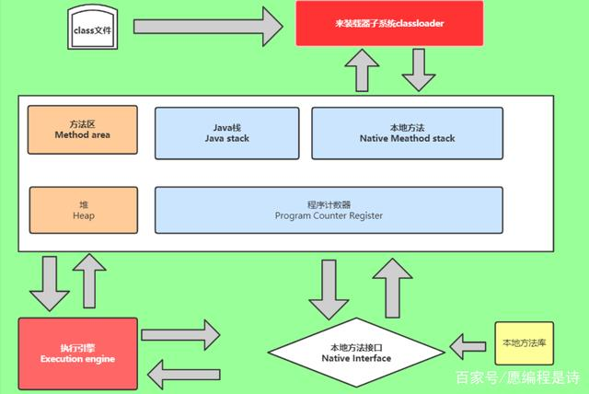

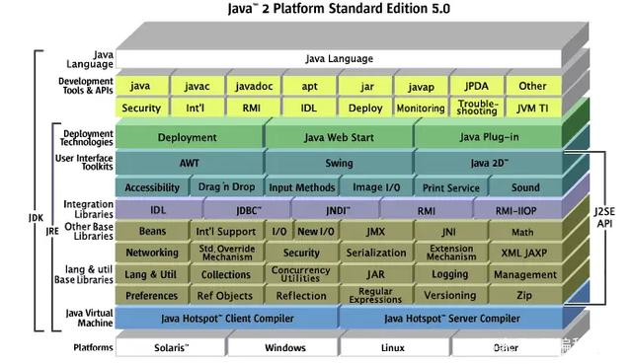

 | 了解JRE、JVM、JDK三者的关系是什么
 | JDK是Java程序员常用的开发包、目的就是用来编译和调试Java程序的。JRE是指Java运行环境，也就是我们的写好的程序必须在JRE才能够运行。JVM是Java虚拟机的缩写，
 | 是指负责将字节码解释成为特定的机器码进行运行，值得注意的是在运行过程中，Java源程序需要通过编译器编译为.class文件，否则JVM不认识。

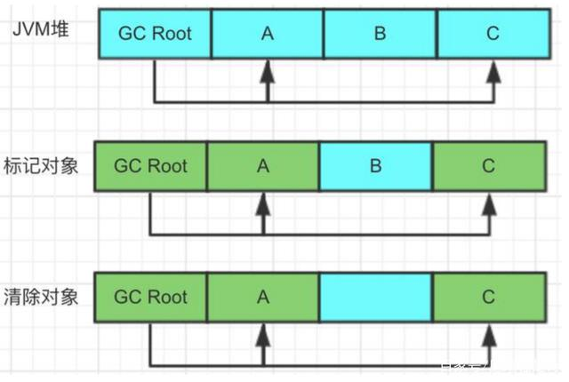
 | JVM的实现原理
 | 1，类装载器（ClassLoader）主要负责加载class文件，是否能执行主要取决于execution engine它是负责执行被加载类中包含的指令。有两种类加载器分别为启动类加载器和用户自定义类加载器，
 | 然而启动类加载器是JVM实现的一部分，用户自定义类加载器是Java程序一部分。
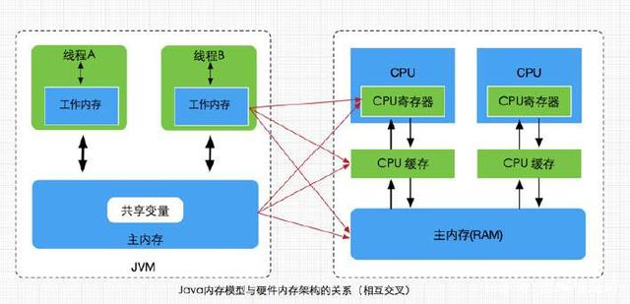

 | 2，本地方法栈（native method stack）主要作用是登记native方法，然后在execution engine执行的时候加载本地方法库。
 | 3，栈有时我们又叫栈内存，负责Java程序的运行，它是在线程创建时创建的，所以生命周期也是和线程生命周期一致，
 | 同时消亡，线程结束了栈也就释放，特别提醒的是栈不存在垃圾回收的问题，
 | 因为线程结束栈就是释放了。平时我们写的类变量、引用类型变量、实例方法等等都是在函数的栈内存分配好。

 | 4，程序计数器，是指方法区中的方法字节码由引擎读取下一条指令，它是一个非常小的内存空间。为什么有这种东西呢，大家都知道每个线程都是有一个程序计数器的，是线程私有的，相当一个指针。
 | 5，方法区它是指线程共享的，谁都可以共享使用，我们通常用来保存装载类的元结构信息。

 | 6，堆（heap）它是Java虚拟机用来存储对象实例的，比我们在开发过程使用的new对象，只要通过new创建的对象的内存的对象都在堆分配，注意一点的是堆中的对象内存需要等待垃圾器（GC）进行回收，也是Java虚拟机共享区。
 | 7，本地接口（native interface）作用是融合不同的编程语言为Java所用，注意底层是C、C++写的，学习JVM时了解C语言一些更好，最起码能看懂，这个方法的行为就是native method stack中登记native方法，然后在execution engine执行时加载native libraries的。
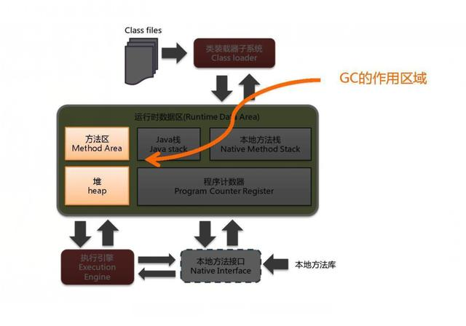
 | GC垃圾回收
 | GC首先要知道GC的作用域是在方法区（method area）和堆（heap）的GC垃圾回收它是Java核心技术，它是怎么实现的呢，
 | 主要通过确定对象引用来判断是否收集该对象，我们平时常用的方法引用计数和对象引用便利两种方法的，GC收集的算法后续更新。

配置
Jvm常见参数及配置
 | Jvm常见参数
 | -Xms2048m，初始堆大小，建议<物理内存的1/4，默认值为物理内存的1/64（1/64太小，建议1/4）
 | -Xmx2048m，最大堆大小，建议与-Xms保持一致，默认值为物理内存的1/4
 | （为什么保持一致：初始值1G，最大2G，当内存用了1G的时候，还没到使用上限，可以进行扩容，扩容会进行内存的重新分配、计算，造成扩容期间性能下降）
 |  | 测试时使用： | -Xmx10m -Xms10m
 | -Xmn512m，新生代大小，建议不超过堆内存的1/2，通常在 1/4 - 1/2 之间 （老年代大小为：最大堆大小 - 新生代大小）

 | -Xss1024k，线程堆栈大小，建议1024k （建议512 - 1024k）

 | -XX:PermSize=256m，永久代初始值，默认值为物理内存的1/64 （够用即可，JDK8中已移除，用Metaspace代替）
 | -XX:MaxPermSize=256m，永久代最大值，默认值为物理内存的1/4 （够用即可，JDK8中已移除，用Metaspace代替）

 | -XX:MetaspaceSize=64m 配置元空间初始值和最大值参数
 | -XX:MaxMetaspaceSize=64m 配置元空间初始值和最大值参数

 | -XX:SurvivorRatio=8：年轻带中Eden区和Survivor区的比例，默认为8:1，即Eden（8），From Space（1），ToSpace（1）

 | -XX:+UseConcMarkSweepGC：开启CMS垃圾回收器

 | 设置JVM参数
 | 修改 apache-tomcat-pinter/bin/catalina.sh
 | Linxu 系统：apache-tomcat-pinter/bin/catalina.sh
 | JAVA_OPTS="-Xms256m -Xmx256m -Xmn128m -Xss512k -XX:MetaspaceSize=64m -XX:MaxMetaspaceSize=64m -XX:+UseConcMarkSweepGC -Dcom.sun.management.jmxremote.port=8080 -Dcom.sun.management.jmxremote.ssl=false -Dcom.sun.management.jmxremote.authenticate=false -Djava.rmi.server.hostname=127.0.0.1"

 | Windwos系统：apache-tomcat-pinter/bin/catalina.bat
 | set "JAVA_OPTS=-Xms256m -Xmx256m -Xmn128m -Xss512k -XX:MetaspaceSize=64m -XX:MaxMetaspaceSize=64m -XX:+UseConcMarkSweepGC -Dcom.sun.management.jmxremote.port=8080 -Dcom.sun.management.jmxremote.ssl=false -Dcom.sun.management.jmxremote.authenticate=false -Djava.rmi.server.hostname=127.0.0.1"

JVM—从小白到大神不得不知的一些参数配置
 | JVM 参数详解
 | 通用 JVM 参数
 | -server
 | 如果不配置该参数，JVM 会根据应用服务器硬件配置自动选择不同模式，server 模式启动比较慢，但是运行期 速度得到了优化，适合于服务器端运行的 JVM。
 | -client
 | 启动比较快，但是运行期响应没有 server 模式的优化，适合于个人 PC 的服务开发和测试。
 | -Xmx
 | 设置 java heap 的最大值，默认是机器物理内存的 1/4。这个值决定了最多可用的 Java 堆内存：分配过少就会在 应用中需要大量内存作缓存或者临时对象时出现 OOM（Out Of Memory）的问题；
 | 如果分配过大，那么就会因 PermSize 过小而引起的另外一种 Out Of Memory。所以如何配置还是根据运行过程中的分析和计算来确定，如果不 能确定还是采用默认的配置。
 | -Xms
 | 设置 Java 堆初始化时的大小，默认情况是机器物理内存的 1/64。这个主要是根据应用启动时消耗的资源决定，分配少了申请起来会降低运行速度，分配多了也浪费。
 | -XX:PermSize
 | 初始化永久内存区域大小。永久内存区域全称是 Permanent Generation space，是指内存的永久保存区域，程序 运行期不对 PermGen space 进行清理，所以如果你的 APP 会 LOAD 很多 CLASS 的话,就很可能出现 PermGen space 错误。
 | 这种错误常见在 web 服务器对 JSP 进行 pre compile 的时候。如果你的 WEB APP 下用了大量的第三方 jar，其大小超过了 jvm 默认的 PermSize 大小(4M)那么就会产生此错误信息了。
 | -XX:MaxPermSize
 | 设置永久内存区域最大大小。
 | -Xmn
 | 直接设置青年代大小。整个 JVM 可用内存大小=青年代大小 + 老年代大小 + 持久代大小 。持久代一般固定 大小为 64m，所以增大年轻代后，将会减小老年代大小。此值对系统性能影响较大，Sun 官方推荐配置为整个堆的 3/8。
 | 按照 Sun 的官方设置比例，则上面的例子中年轻代的大小应该为 2048*3/8=768M。
 | -XX:NewRatio
 | 控制默认的 Young 代的大小，例如，设置-XX:NewRatio=3 意味着 Young 代和老年代的比率是 1:3。换句话说， Eden 和 Survivor 空间总和是整个堆大小的 1/4。
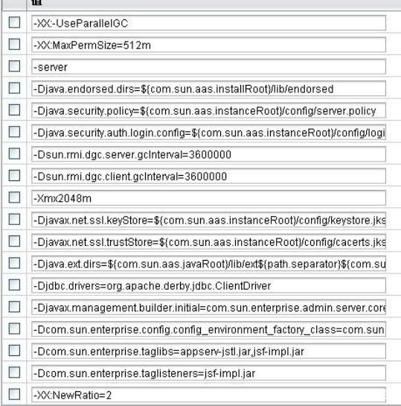

 | 如图中的实际设置，-XX:NewRatio=2，-Xmx=2048，则年轻代和老年代的分配比例为 1:2，即年轻代的大小为 682M， 而老年代的大小为 1365M。查看实际系统的 jvm 监控结果为：
 | 内存池名称: Tenured Gen
 | Java 虚拟机最初向操作系统请求的内存量: 3,538,944 字节
 | Java 虚拟机实际能从操作系统获得的内存量: 1,431,699,456 字节
 | Java 虚拟机可从操作系统获得的最大内存量: 1,431,699,456 字节。请注意，并不一定能获得该内存量。
 | Java 虚拟机此时使用的内存量: 1,408,650,472 字节
 | 即：1,408,650,472 字节=1365M，证明了上面的计算是正确的。
 | -XX:SurvivorRatio
 | 设置年轻代中 Eden 区域 Survivor 区的大小比值。设置为 4，则两个 Survivor 区域一个 Eden 区的比值为 2:4， 一个 Survivor 区占整个年轻代的 1/6。越大的 survivor 空间可以允许短期对象尽量在年青代消亡；
 | 如果 Survivor 空 间太小，Copying 收集将直接将其转移到老年代中，这将加快老年代的空间使用速度，引发频繁的完全垃圾回收。
 | SurvivorRatio 的值设为 3，Xmn 为 768M，则每个 Survivor 空间的大小为 768M/5=153.6M。
 | -XX:NewSize
 | 为了实现更好的性能，您应该对包含短期存活对象的池的大小进行设置，以使该池中的对象的存活时间不会超过一个垃圾回收循环。新生成的池的大小由 NewSize 和 MaxNewSize 参数确定。
 | 通过这个选项可以设置 Java 新对象生产堆内存。在通常情况下这个选项的数值为 1024 的整数倍并且大于 1MB。这个值的取值规则为，一般情况下这个值-XX:NewSize 是最大堆内存（maximum heap size）的四分之一。
 | 增加这个选项值的大小是为了增大较大数量的短生命周期对象。增加 Java 新对象生产堆内存相当于增加了处理器的数目。并且可以并行地分配内存，但是请注意内存的垃圾回收却是不可以并行处理的。
 | 作用跟-XX:NewRatio 相似，-XX:NewRatio 是设置比例而-XX:NewSize 是设置精确的数值。
 | -XX:MaxNewSize
 | 通过这个选项可以设置最大 Java 新对象生产堆内存。通常情况下这个选项的数值为 1024 的整数倍并且大于 1MB，其功用与上面的设置新对象生产堆内存-XX:NewSize 相同。一般要将 NewSize 和 MaxNewSize 设成一致。
 | -XX:MaxTenuringThreshold
 | 设置垃圾最大年龄。如果设置为 0 的话，则年轻代对象不经过 Survivor 区，直接进入老年代。对于老年代比较多的应用，可以提高效率。如果将此值设置为一个较大值，则年轻代对象会在 Survivor 区进行多次复制，这样可以增加对象在年轻代的存活时间，增加在年轻代即被回收的概率。
 | -XX:MaxTenuringThreshold 参数被设置成 5，表示对象会在 Survivor 区进行 5 次复制后如果还没有被回收才会 被复制到老年代。
 | -XX:GCTimeRatio
 | 设置垃圾回收时间占程序运行时间的百分比。该参数设置为 n 的话，则垃圾回收时间占程序运行时间百分比的公式为 1/(1+n) ，如果 n=19 表示 java 可以用 5%的时间来做垃圾回收，1/(1+19)=1/20=5%。
 | -XX:TargetsurvivorRatio
 | 该值是一个百分比，控制允许使用的救助空间的比例，默认值是 50。该参数设置较大的话可提高对 survivor 空间的使用率。当较大的堆栈使用较低的 SurvivorRatio 时，应增加该值到 80 至 90，以更好利用救助空间。
 | -Xss
 | 设置每个线程的堆栈大小，根据应用的线程所需内存大小进行调整，在相同物理内存下，减小这个值能生成更 多的线程。
 | 但是操作系统对一个进程内的线程数还是有限制的，不能无限生成，经验值在 3000~5000 左右。当这个选项被设置的较大（>2MB）时将会在很大程度上降低系统的性能。因此在设置这个值时应该格外小心，调整后要注意观察系统的性能，不断调整以期达到最优。
 | JDK5.0 以后每个线程堆栈大小为 1M，以前每个线程堆栈大小为 256K。
 | -Xnoclassgc
 | 这个选项用来取消系统对特定类的垃圾回收。它可以防止当这个类的所有引用丢失之后，这个类仍被引用时不会再一次被重新装载，因此这个选项将增大系统堆内存的空间。禁用类垃圾回收，性能会高一点；
 | 串行收集器参数
 | -XX:+UseSerialGC
 | 设置串行收集器 。
 | 并行收集器参数
 | -XX:+UseParallelGC
 | 选择垃圾收集器为并行收集器，此配置仅对年轻代有效，即上述配置下，年轻代使用并行收集，而老年代仍旧使用串行收集。采用了多线程并行管理和回收垃圾对象，提高了回收效率，提高了服务器的吞吐量，适合于多处理器的服务器。
 | -XX:ParallelGCThreads
 | 配置并行收集器的线程数，即：同时多少个线程一起进行垃圾回收。此值最好配置与处理器数目相等。
 | -XX:+UseParallelOldGC
 | 采用对于老年代并发收集的策略，可以提高收集效率。JDK6.0 支持对老年代并行收集。
 | -XX:MaxGCPauseMillis
 | 设置每次年轻代并行收集最大暂停时间，如果无法满足此时间，JVM 会自动调整年轻代大小以满足此值。
 | -XX:+UseAdaptiveSizePolicy
 | 设置此选项后，并行收集器会自动选择年轻代区大小和相应的 Survivor 区比例，以达到目标系统规定的最低响 应时间或者收集频率等，此值建议使用并行收集器时，一直打开。
 | 并发收集器参数
 | -XX:+UseConcMarkSweepGC
 | 指定在 老年代 使用 concurrent cmark sweep gc。gc thread 和 app thread 并行 ( 在 init-mark 和 remark 时 pause app thread)。app pause 时间较短 , 适合交互性强的系统 , 如 web server。它可以并发执行收集操作，降低应用停止时间，同时它也是并行处理模式，可以有效地利用多处理器的系统的多进程处理。
 | -XX:+UseParNewGC
 | 指定在 New Generation 使用 parallel collector, 是 UseParallelGC 的 gc 的升级版本 , 有更好的性能或者优点 , 可以和 CMS gc 一起使用
 | -XX:+UseCMSCompactAtFullCollection
 | 打开对老年代的压缩。可能会影响性能，但是可以消除碎片,在 FULL GC 的时候，压缩内存，CMS 是不会移动内存的，因此，这个非常容易产生碎片，导致内存不够用，因此，内存的压缩这个时候就会被启用。增加这个参数是个好习惯。
 | -XX:+CMSIncrementalMode
 | 设置为增量模式。适用于单 CPU 情况
 | -XX:CMSFullGCsBeforeCompaction
 | 由于并发收集器不对内存空间进行压缩、整理，所以运行一段时间以后会产生“碎片”，使得运行效率降低。此值设置运行多少次 GC 以后对内存空间进行压缩、整理。
 | -XX:+CMSClassUnloadingEnabled
 | 使 CMS 收集持久代的类，而不是 fullgc
 | -XX:+CMSPermGenSweepingEnabled
 | 使 CMS 收集持久代的类，而不是 fullgc。
 | -XX:-CMSParallelRemarkEnabled
 | 在使用 UseParNewGC 的情况下 , 尽量减少 mark 的时间
 | -XX:CMSInitiatingOccupancyFraction
 | 说明老年代到百分之多少满的时候开始执行对老年代的并发垃圾回收（CMS），这个参数设置有很大技巧，基本上满足公式：

 | 时就不会出现 promotion failed。在我的应用中 Xmx 是 6000，Xmn 是 500，那么 Xmx-Xmn 是 5500 兆，也就是老年代有 5500 兆，CMSInitiatingOccupancyFraction=90 说明老年代到 90%满的时候开始执行对老年代的并发垃圾回 收（CMS），这时还剩 10%的空间是
 | 兆，所以即使 Xmn（也就是年轻代共 500 兆）里所有对象都搬到老年代里，550 兆的空间也足够了，所以只要满足上面的公式，就不会出现垃圾回收时的 promotion failed；
 | 如果按照 Xmx=2048,Xmn=768 的比例计算，则 CMSInitiatingOccupancyFraction 的值不能超过 40，否则就容易 出现垃圾回收时的 promotion failed。
 | -XX:+UseCMSInitiatingOccupancyOnly
 | 指示只有在老年代在使用了初始化的比例后 concurrent collector 启动收集
 | -XX:SoftRefLRUPolicyMSPerMB
 | 相对于客户端模式的虚拟机（-client 选项），当使用服务器模式的虚拟机时（-server 选项），对于软引用（soft reference）的清理力度要稍微差一些。可以通过增大-XX:SoftRefLRUPolicyMSPerMB 来降低收集频率。默认值是 1000，也就是说每秒一兆字节。Soft reference 在虚拟机中比在客户集中存活的更长一些。其清除频率可以用命令行 参数 -XX:SoftRefLRUPolicyMSPerMB= 来控制，这可以指定每兆堆空闲空间的 soft reference 保持存活（一旦 它不强可达了）的毫秒数，这意味着每兆堆中的空闲空间中的 soft reference 会（在最后一个强引用被回收之后） 存活 1 秒钟。注意，这是一个近似的值，因为 soft reference 只会在垃圾回收时才会被清除，而垃圾回收并不总在 发生。
 | -XX:LargePageSizeInBytes
 | 内存页的大小，不可设置过大，会影响 Perm 的大小。
 | -XX:+UseFastAccessorMethods
 | 原始类型的快速优化，get,set 方法转成本地代码。
 | -XX:+DisableExplicitGC
 | 禁止 java 程序中的 full gc, 如 System.gc() 的调用。最好加上防止程序在代码里误用了，对性能造成冲击。
 | -XX:+AggressiveHeap
 | 特别说明下：(我感觉对于做 java cache 应用有帮助)
 | 试图是使用大量的物理内存
 | 长时间大内存使用的优化，能检查计算资源（内存，处理器数量）
 | 至少需要 256MB 内存大量的 CPU／内存， （在 1.4.1 在 4CPU 的机器上已经显示有提升）
 | -XX:+AggressiveOpts
 | 加快编译
 | -XX:+UseBiasedLocking
 | 锁机制的性能改善

IDEA
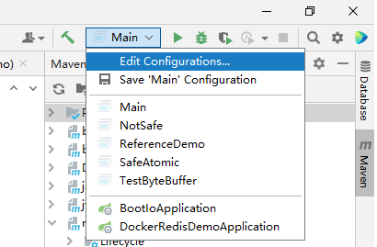
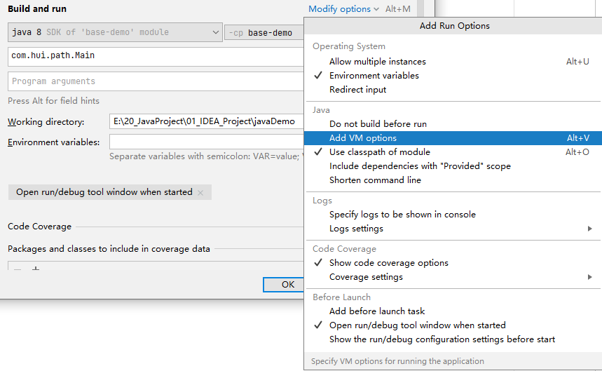
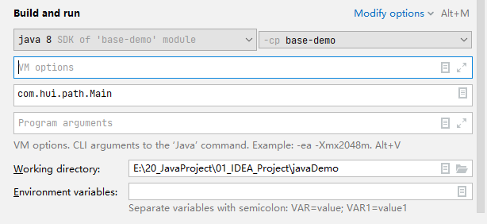
IDEA调试前中增加VM options配置：

